상품제안서
무통 사혈기 / 시침기 | 상품코드: S29931

 |  |  |  |  |  |  | 02-713-8555 | www.synergygift.co.kr
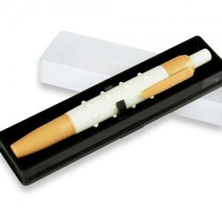

【상세/제작정보】 | <p>케이스에 실크1도 가능</p>

【인쇄/포장옵션】 | 실크 / 포장불가능

【공급단가】 | 수량 | 500~ | 1,000~ | 3,000~ | 5,000~ | 10,000~
*VAT별도 | 단가 | 2,020원 | 1,950원 | 1,870원 | 1,800원 | 1,750원

【상품 URL】 | https://www.synergygift.co.kr:443/src/goods_detail.php?gdno=29931

